38 地方債現在高比率
 | 38 地方債現在高比率

 | 時点 2023(R5)年度（毎年） |  |  |  |  |  |  | 平 均 値 |  |  |  | 126.7
 | 単位 ％ |  |  |  |  |  |  | 標準偏差 |  |  |  | 39.4
 | 市町村名 | 指標 | 順位 |  | #REF! | 備考 | 市町村名 | 指標 | 順位 |  | #REF! | 備考

 | 市町村平均 | 126.7 |  | － |  |  | 八街市 | 130.2 |  | 23
 | 千葉市 | 269.1 |  | 1 |  |  | 印西市 | 59.7 |  | 52
 | 銚子市 | 158.8 |  | 11 |  |  | 白井市 | 156.5 |  | 13
 | 市川市 | 54.2 |  | 54 |  |  | 富里市 | 111.7 |  | 36
 | 船橋市 | 133.6 |  | 21 |  |  | 南房総市 | 151.3 |  | 14
 | 館山市 | 185.1 |  | 3 |  |  | 匝瑳市 | 128.5 |  | 26
 | 木更津市 | 101.9 |  | 41 |  |  | 香取市 | 187.4 |  | 2
 | 松戸市 | 129.7 |  | 24 |  |  | 山武市 | 163.9 |  | 9
 | 野田市 | 123.6 |  | 31 |  |  | いすみ市 | 131.6 |  | 22
 | 茂原市 | 181.5 |  | 4 |  |  | 大網白里市 | 123.7 |  | 30
 | 成田市 | 116.3 |  | 33 |  |  | 酒々井町 | 108.9 |  | 38
 | 佐倉市 | 91.0 |  | 47 |  |  | 栄町 | 124.1 |  | 29
 | 東金市 | 143.4 |  | 16 |  |  | 神崎町 | 69.2 |  | 50
 | 旭市 | 173.7 |  | 5 |  |  | 多古町 | 69.4 |  | 49
 | 習志野市 | 135.9 |  | 20 |  |  | 東庄町 | 127.6 |  | 27
 | 柏市 | 93.4 |  | 46 |  |  | 九十九里町 | 158.7 |  | 12
 | 勝浦市 | 143.4 |  | 16 |  |  | 芝山町 | 55.2 |  | 53
 | 市原市 | 73.5 |  | 48 |  |  | 横芝光町 | 136.7 |  | 19
 | 流山市 | 172.0 |  | 7 |  |  | 一宮町 | 95.5 |  | 44
 | 八千代市 | 104.3 |  | 40 |  |  | 睦沢町 | 96.2 |  | 43
 | 我孫子市 | 124.8 |  | 28 |  |  | 長生村 | 119.7 |  | 32
 | 鴨川市 | 172.0 |  | 7 |  |  | 白子町 | 114.0 |  | 34
 | 鎌ケ谷市 | 163.1 |  | 10 |  |  | 長柄町 | 149.0 |  | 15
 | 君津市 | 95.5 |  | 44 |  |  | 長南町 | 139.4 |  | 18
 | 富津市 | 129.3 |  | 25 |  |  | 大多喜町 | 113.7 |  | 35
 | 浦安市 | 60.7 |  | 51 |  |  | 御宿町 | 108.1 |  | 39
 | 四街道市 | 109.5 |  | 37 |  |  | 鋸南町 | 172.1 |  | 6
 | 袖ケ浦市 | 98.7 |  | 42

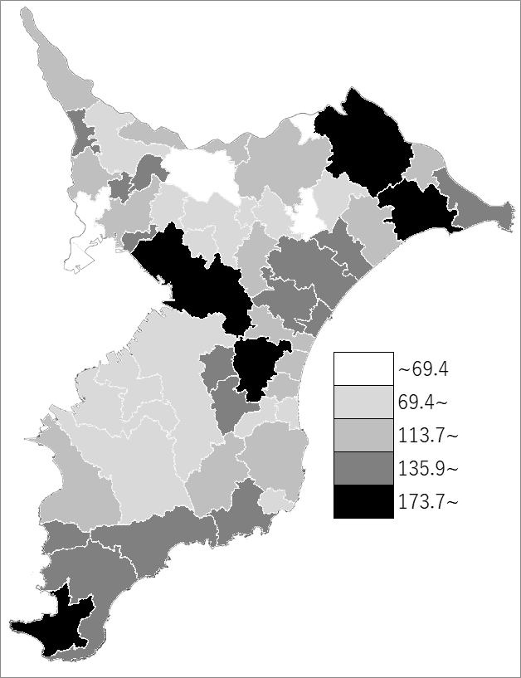
 | 市町村平均の推移
令和元年度 | 144.6
令和2年度 | 140.4
令和3年度 | 133
令和4年度 | 132
令和5年度 | 126.7

《備 考》 ・資料出所 総務省「市町村別決算状況調」 ・算出方法 地方債現在高÷標準財政規模額

